19tr61
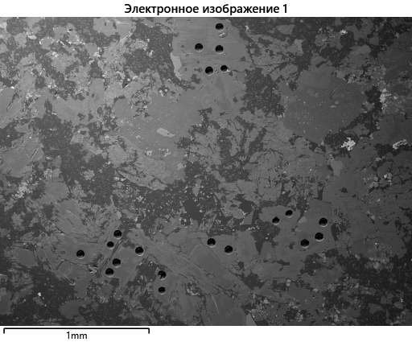

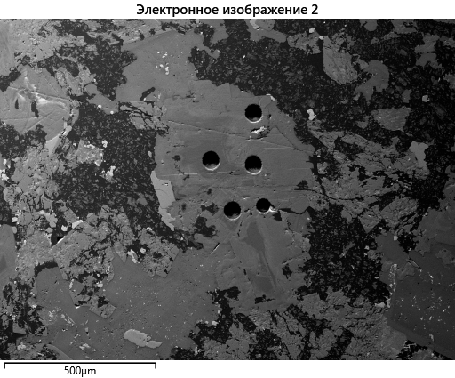

вес
Метка спектра | O | F | Na | Mg | Al | Si | K | Ca | Ti | V | Mn | Fe | Sr | Ba | W | Всего
Спектр 1 | 37.56 |  |  | 11.66 | 7.23 | 16.87 | 7.39 |  | 1.42 |  | 0.1 | 5.76 |  | 0.87 |  | 88.86
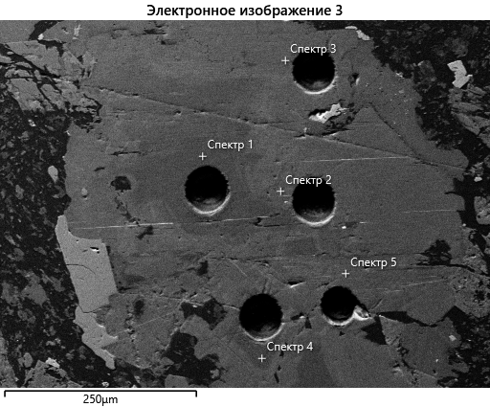
Спектр 2 | 35.56 | 0.72 | 0.11 | 9.22 | 4.93 | 17.37 | 7.59 | 0.11 | 0.47 |  | 0.89 | 10.86 |  | 0 |  | 87.84
Спектр 3 | 36.08 |  |  | 9.3 | 5.38 | 17.38 | 7.49 |  | 0.66 |  | 0.49 | 11.35 |  |  |  | 88.13
Спектр 4 | 36.95 |  |  | 11.09 | 7.06 | 16.65 | 7.59 |  | 1.36 |  | 0.17 | 6.23 |  | 0.99 |  | 88.08
Спектр 5 | 33.69 |  |  | 8.33 | 4.59 | 16.5 | 7.25 |  | 0.45 |  | 0.73 | 10.94 | 1.12 |  |  | 83.59
Спектр 6 | 31.15 |  |  | 8.81 | 5.22 | 14.45 | 6.57 |  | 1.19 |  | 0.26 | 7.05 |  | 0.22 |  | 74.92
Спектр 7 | 28.88 |  |  | 6.67 | 3.93 | 14.13 | 6.22 |  | 0.36 |  | 1.08 | 10.72 |  |  |  | 71.98
Спектр 8 | 28.55 |  |  | 7.24 | 4.08 | 13.82 | 6.07 |  | 0.54 |  | 0.49 | 9.29 |  |  |  | 70.09
Спектр 9 | 34.23 |  | 4.93 | 1.92 | 2.02 | 20.7 | 0.31 | 5.49 |  | 0.14 | 0.73 | 11.51 |  |  | 0 | 81.97
Спектр 10 | 30.09 |  |  | 7.53 | 4.27 | 14.73 | 6.51 |  | 0.35 |  | 0.66 | 9.78 |  |  | 0 | 73.92
Спектр 11 | 34.96 |  |  | 9.56 | 5.31 | 16.73 | 7.54 |  | 0.33 |  | 0.54 | 10.35 |  |  |  | 85.32
Спектр 12 | 35.01 |  |  | 8.88 | 4.8 | 17.18 | 7.54 |  | 0.31 |  | 0.93 | 11.55 |  |  |  | 86.2
Спектр 13 | 37.01 |  |  | 9.1 | 5.77 | 17.78 | 7.84 |  | 0.35 |  | 0.76 | 12.49 |  |  |  | 91.1
Спектр 14 | 38.14 |  |  | 11.54 | 7.29 | 17.18 | 7.54 |  | 1.46 |  | 0.15 | 6.38 |  | 0.82 |  | 90.5
Спектр 15 | 37.75 |  |  | 10.45 | 6.95 | 17.22 | 7.84 |  | 1.27 |  | 0.46 | 8.39 |  | 0.82 |  | 91.15
Спектр 16 | 37.89 |  |  | 11.04 | 6.94 | 17.28 | 7.87 |  | 1.22 |  | 0.26 | 7.61 |  | 0.79 |  | 90.89
Спектр 17 | 37.88 |  |  | 10.4 | 5.88 | 17.97 | 7.86 |  | 1.46 |  | 0.3 | 9.3 |  |  |  | 91.06
Спектр 18 | 38.27 |  |  | 11.94 | 7.13 | 17.37 | 7.64 |  | 1.43 |  | 0.11 | 5.78 |  | 0.75 |  | 90.41

атом

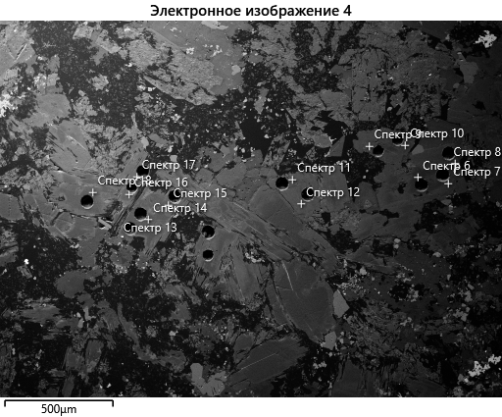
Метка спектра | O | F | Na | Mg | Al | Si | K | Ca | Ti | V | Mn | Fe | Sr | Ba | W | Всего
Спектр 1 | 58.32 |  |  | 11.91 | 6.65 | 14.92 | 4.7 |  | 0.73 |  | 0.04 | 2.56 |  | 0.16 |  | 100
Спектр 2 | 57.54 | 0.98 | 0.12 | 9.82 | 4.73 | 16.01 | 5.03 | 0.07 | 0.26 |  | 0.42 | 5.03 |  | 0 |  | 100
Спектр 3 | 58.22 |  |  | 9.88 | 5.15 | 15.98 | 4.94 |  | 0.35 |  | 0.23 | 5.25 |  |  |  | 100
Спектр 4 | 58.26 |  |  | 11.51 | 6.6 | 14.95 | 4.89 |  | 0.72 |  | 0.08 | 2.81 |  | 0.18 |  | 100
Спектр 5 | 58.13 |  |  | 9.46 | 4.69 | 16.21 | 5.12 |  | 0.26 |  | 0.36 | 5.41 | 0.35 |  |  | 100
Спектр 6 | 58.25 |  |  | 10.83 | 5.79 | 15.39 | 5.03 |  | 0.74 |  | 0.14 | 3.77 |  | 0.05 |  | 100
Спектр 7 | 58.11 |  |  | 8.84 | 4.68 | 16.2 | 5.12 |  | 0.24 |  | 0.63 | 6.18 |  |  |  | 100
Спектр 8 | 58.17 |  |  | 9.71 | 4.93 | 16.04 | 5.06 |  | 0.37 |  | 0.29 | 5.42 |  |  |  | 100
Спектр 9 | 59.24 |  | 5.94 | 2.19 | 2.08 | 20.4 | 0.22 | 3.79 |  | 0.07 | 0.37 | 5.71 |  |  | 0 | 100
Спектр 10 | 58.16 |  |  | 9.58 | 4.89 | 16.22 | 5.15 |  | 0.22 |  | 0.37 | 5.42 |  |  | 0 | 100
Спектр 11 | 58.03 |  |  | 10.44 | 5.22 | 15.82 | 5.12 |  | 0.18 |  | 0.26 | 4.92 |  |  |  | 100
Спектр 12 | 58.11 |  |  | 9.7 | 4.72 | 16.24 | 5.12 |  | 0.17 |  | 0.45 | 5.49 |  |  |  | 100
Спектр 13 | 58.13 |  |  | 9.41 | 5.37 | 15.91 | 5.04 |  | 0.18 |  | 0.35 | 5.62 |  |  |  | 100
Спектр 14 | 58.33 |  |  | 11.62 | 6.61 | 14.97 | 4.72 |  | 0.75 |  | 0.06 | 2.8 |  | 0.15 |  | 100
Спектр 15 | 58.24 |  |  | 10.61 | 6.35 | 15.13 | 4.95 |  | 0.65 |  | 0.21 | 3.71 |  | 0.15 |  | 100
Спектр 16 | 58.22 |  |  | 11.16 | 6.32 | 15.12 | 4.95 |  | 0.63 |  | 0.12 | 3.35 |  | 0.14 |  | 100
Спектр 17 | 58.36 |  |  | 10.54 | 5.37 | 15.77 | 4.96 |  | 0.75 |  | 0.14 | 4.11 |  |  |  | 100
Спектр 18 | 58.32 |  |  | 11.97 | 6.44 | 15.07 | 4.76 |  | 0.73 |  | 0.05 | 2.53 |  | 0.13 |  | 100

19ке29
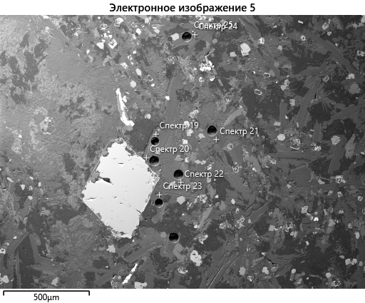

вес

Метка спектра | O | Na | Mg | Al | Si | K | Ca | Ti | Mn | Fe | Br | Nb | Ba | Ce | Nd | W | Всего
Спектр 20 | 37.28 |  | 10.58 | 5.17 | 18.61 | 6.06 |  | 0.21 | 0.45 | 10.47 |  |  |  |  |  |  | 88.84
Спектр 21 | 35.42 | 0.68 | 11.31 | 7.17 | 16.28 | 4.88 |  | 1.2 | 0.07 | 3.24 |  |  | 0.52 |  |  |  | 80.77
Спектр 22 | 37.57 | 0.72 | 11.8 | 6.18 | 18.11 | 5.85 |  | 1.06 | 0.1 | 5.24 |  |  |  |  |  |  | 86.62
Спектр 23 | 38.57 | 0.76 | 12.13 | 7.42 | 17.6 | 6.06 |  | 1.4 | 0.12 | 4.78 |  |  | 0.72 |  |  |  | 89.56
Спектр 24 | 34.33 | 0.65 | 10.72 | 7.11 | 15.36 | 5.14 |  | 1.44 |  | 3.73 |  |  | 1.17 |  |  |  | 79.65
Спектр 25 | 34.92 | 0.64 | 11.05 | 6.72 | 15.9 | 5.49 |  | 1.36 | 0.08 | 4.19 |  |  | 0.66 |  |  |  | 81.01
Спектр 26 | 35.25 | 0.53 | 8.89 | 4.73 | 17.75 | 5.81 |  | 1.03 | 0.26 | 9.87 |  |  |  |  |  |  | 84.13
Спектр 27 | 36.89 | 0.68 | 11.9 | 7.63 | 16.71 | 5.23 |  | 1.34 |  | 3.22 |  |  | 0.96 |  |  |  | 84.56
Спектр 28 | 35.65 | 0.76 | 11.3 | 6.18 | 17.19 | 5.16 |  | 0.9 | 0.11 | 4.15 |  |  |  |  |  |  | 81.39
Спектр 29 | 23.61 |  | 5.19 | 2.98 | 0.12 |  |  | 6.68 | 0.49 | 44.7 |  |  |  |  |  |  | 83.77
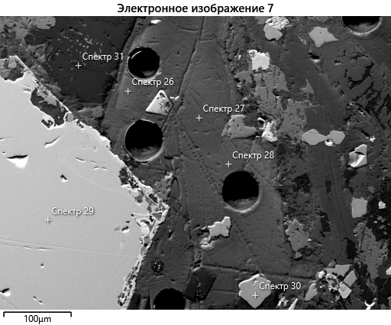
Спектр 30 | 28.99 | 0.47 |  | 0.19 |  |  | 23.44 | 27.78 |  | 0.93 |  | 0.41 |  | 1.26 | 0.52 |  | 83.99
Спектр 31 | 36.04 | 10.88 |  | 12.29 | 17.2 | 0.19 | 3.24 |  |  | 0.36 | 0 |  | 2.6 |  |  | 0 | 82.8
Спектр 32 | 28.34 | 0.74 | 0.06 | 0.22 | 0.5 |  | 22.68 | 25.93 |  | 1.74 |  | 0.35 |  | 1.09 | 0.38 |  | 82.04
Спектр 33 | 37.73 | 0.72 | 11.92 | 7.01 | 17.31 | 6.07 |  | 1.38 | 0.1 | 4.92 |  |  | 0.7 |  |  |  | 87.85

атом

Метка спектра | O | Na | Mg | Al | Si | K | Ca | Ti | Mn | Fe | Br | Nb | Ba | Ce | Nd | W | Всего
Спектр 19 | 58.85 |  | 7.95 | 4.42 | 16.87 | 3.93 |  | 0.59 | 0.22 | 7.17 |  |  |  |  |  |  | 100
Спектр 20 | 58.62 |  | 10.94 | 4.82 | 16.67 | 3.9 |  | 0.11 | 0.21 | 4.72 |  |  |  |  |  |  | 100
Спектр 21 | 58.77 | 0.78 | 12.35 | 7.05 | 15.39 | 3.32 |  | 0.67 | 0.03 | 1.54 |  |  | 0.1 |  |  |  | 100
Спектр 22 | 58.62 | 0.78 | 12.11 | 5.72 | 16.09 | 3.73 |  | 0.55 | 0.04 | 2.34 |  |  |  |  |  |  | 100
Спектр 23 | 58.49 | 0.8 | 12.11 | 6.68 | 15.21 | 3.76 |  | 0.71 | 0.05 | 2.08 |  |  | 0.13 |  |  |  | 100
Спектр 24 | 58.59 | 0.77 | 12.04 | 7.2 | 14.94 | 3.59 |  | 0.82 |  | 1.82 |  |  | 0.23 |  |  |  | 100
Спектр 25 | 58.51 | 0.75 | 12.19 | 6.68 | 15.18 | 3.76 |  | 0.76 | 0.04 | 2.01 |  |  | 0.13 |  |  |  | 100
Спектр 26 | 58.73 | 0.62 | 9.75 | 4.67 | 16.85 | 3.96 |  | 0.57 | 0.13 | 4.71 |  |  |  |  |  |  | 100
Спектр 27 | 58.69 | 0.76 | 12.46 | 7.19 | 15.14 | 3.4 |  | 0.71 |  | 1.47 |  |  | 0.18 |  |  |  | 100
Спектр 28 | 58.73 | 0.87 | 12.25 | 6.04 | 16.13 | 3.48 |  | 0.5 | 0.05 | 1.96 |  |  |  |  |  |  | 100
Спектр 29 | 53.62 |  | 7.75 | 4.02 | 0.16 |  |  | 5.07 | 0.32 | 29.07 |  |  |  |  |  |  | 100
Спектр 30 | 59.65 | 0.67 |  | 0.23 |  |  | 19.25 | 19.09 |  | 0.55 |  | 0.14 |  | 0.3 | 0.12 |  | 100
Спектр 31 | 57.69 | 12.12 |  | 11.66 | 15.68 | 0.13 | 2.07 |  |  | 0.17 | 0 |  | 0.49 |  |  | 0 | 100
Спектр 32 | 59.35 | 1.08 | 0.08 | 0.28 | 0.59 |  | 18.96 | 18.14 |  | 1.04 |  | 0.13 |  | 0.26 | 0.09 |  | 100
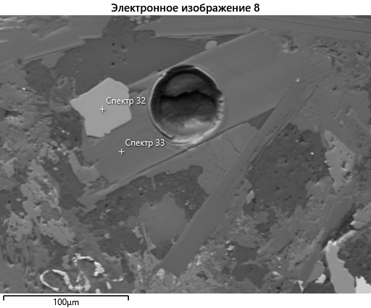
Спектр 33 | 58.45 | 0.78 | 12.15 | 6.44 | 15.27 | 3.85 |  | 0.72 | 0.04 | 2.19 |  |  | 0.13 |  |  |  | 100

19tr1
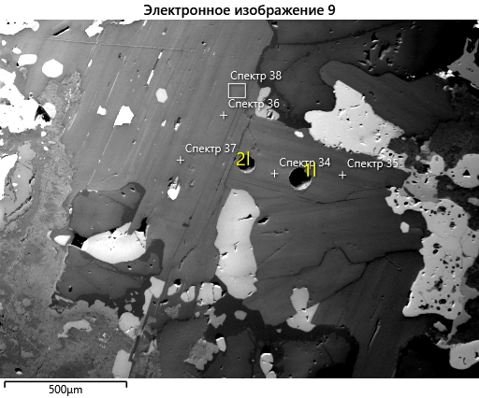
вес
Метка спектра | O | Na | Mg | Al | Si | S | K | Ca | Ti | Mn | Fe | Ba | W | Всего
Спектр 34 | 39.96 | 0.31 | 12.96 | 6.78 | 18.74 |  | 7.45 | 0.07 | 0.94 | 0.19 | 5.77 | 0.55 |  | 93.71
Спектр 35 | 38.68 | 0.25 | 13.07 | 6.71 | 18.21 |  | 7.23 | 0.08 | 0.64 | 0.12 | 4.38 | 0.4 |  | 89.78
Спектр 36 | 40.21 |  | 13.11 | 6.91 | 18.97 |  | 7.31 | 0.04 | 0.83 | 0.15 | 5.79 | 0.44 |  | 93.76
Спектр 37 | 41.66 | 0.25 | 13.71 | 7.46 | 19.44 |  | 7.79 | 0.06 | 0.81 | 0.19 | 5.21 | 0.52 |  | 97.12
Спектр 38 | 39.61 | 0.33 | 13.01 | 6.75 | 18.56 |  | 7.41 | 0.08 | 0.75 | 0.16 | 5.73 | 0.4 | 0 | 92.79
Спектр 39 | 41.48 | 0.6 | 13.15 | 7.16 | 19.76 |  | 6.85 | 1.27 | 0.71 | 0.14 | 4.41 | 0.45 |  | 95.97
Спектр 40 | 40.76 | 0.32 | 13.14 | 7.54 | 18.88 |  | 7.48 | 0.34 | 0.73 | 0.15 | 5.32 | 0.5 |  | 95.16
Спектр 41 | 38.45 | 0.24 | 12.55 | 6.58 | 18.05 |  | 7.3 | 0.06 | 0.74 | 0.15 | 5.55 | 0.47 |  | 90.13
Спектр 42 | 34.82 | 0.27 | 11.3 | 5.94 | 16.35 |  | 6.52 | 0.05 | 0.68 | 0.13 | 5.18 | 0.41 |  | 81.65
Спектр 43 | 35.07 | 0.24 | 11.79 | 6.09 | 16.56 |  | 6.05 | 0.06 | 0.58 | 0.14 | 4.15 | 0.3 | 0.11 | 81.14
Спектр 44 | 36.86 | 0.32 | 12.05 | 6.35 | 17.37 | 0.07 | 6.61 | 0.11 | 0.63 | 0.13 | 4.78 | 0.41 |  | 85.69
Спектр 45 | 33.85 | 0.29 | 11.27 | 5.92 | 15.97 |  | 5.74 | 0.04 | 0.62 | 0.12 | 4.15 | 0.33 |  | 78.31
Спектр 46 | 37.06 | 0.25 | 12.15 | 6.94 | 17.21 |  | 6.59 | 0.05 | 0.73 | 0.13 | 4.37 | 0.52 |  | 85.99

атом
Метка спектра | O | Na | Mg | Al | Si | S | K | Ca | Ti | Mn | Fe | Ba | W | Всего
Спектр 34 | 58.29 | 0.32 | 12.44 | 5.86 | 15.57 |  | 4.45 | 0.04 | 0.46 | 0.08 | 2.41 | 0.09 |  | 100
Спектр 35 | 58.3 | 0.26 | 12.96 | 6 | 15.63 |  | 4.46 | 0.05 | 0.32 | 0.05 | 1.89 | 0.07 |  | 100
Спектр 36 | 58.46 |  | 12.54 | 5.96 | 15.71 |  | 4.35 | 0.03 | 0.4 | 0.06 | 2.41 | 0.07 |  | 100
Спектр 37 | 58.31 | 0.25 | 12.63 | 6.19 | 15.5 |  | 4.46 | 0.03 | 0.38 | 0.08 | 2.09 | 0.08 |  | 100
Спектр 38 | 58.23 | 0.34 | 12.58 | 5.89 | 15.55 |  | 4.46 | 0.04 | 0.37 | 0.07 | 2.42 | 0.07 | 0 | 100
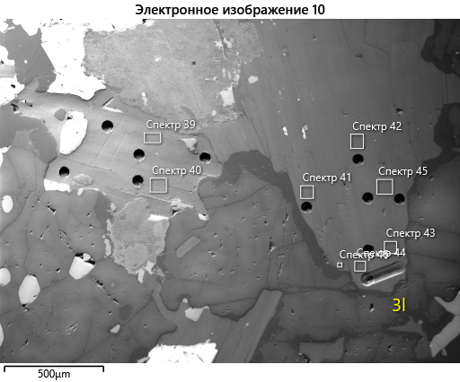
Спектр 39 | 58.46 | 0.59 | 12.2 | 5.98 | 15.86 |  | 3.95 | 0.72 | 0.33 | 0.06 | 1.78 | 0.07 |  | 100
Спектр 40 | 58.29 | 0.32 | 12.37 | 6.4 | 15.38 |  | 4.38 | 0.19 | 0.35 | 0.06 | 2.18 | 0.08 |  | 100
Спектр 41 | 58.26 | 0.25 | 12.51 | 5.91 | 15.58 |  | 4.52 | 0.03 | 0.38 | 0.07 | 2.41 | 0.08 |  | 100
Спектр 42 | 58.26 | 0.32 | 12.44 | 5.89 | 15.59 |  | 4.46 | 0.03 | 0.38 | 0.06 | 2.48 | 0.08 |  | 100
Спектр 43 | 58.44 | 0.28 | 12.93 | 6.01 | 15.72 |  | 4.13 | 0.04 | 0.32 | 0.07 | 1.98 | 0.06 | 0.02 | 100
Спектр 44 | 58.39 | 0.35 | 12.56 | 5.96 | 15.68 | 0.06 | 4.29 | 0.07 | 0.33 | 0.06 | 2.17 | 0.08 |  | 100
Спектр 45 | 58.45 | 0.35 | 12.8 | 6.07 | 15.71 |  | 4.06 | 0.03 | 0.36 | 0.06 | 2.05 | 0.07 |  | 100
Спектр 46 | 58.41 | 0.27 | 12.61 | 6.48 | 15.45 |  | 4.25 | 0.03 | 0.38 | 0.06 | 1.97 | 0.1 |  | 100

19tr16
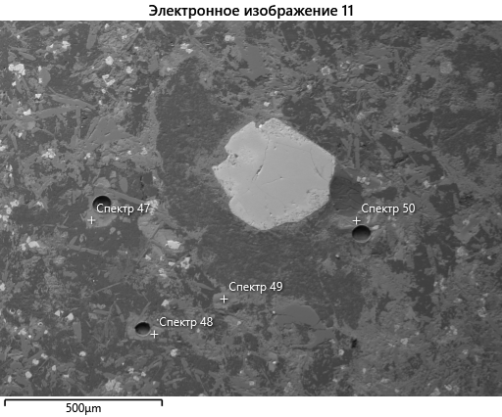
вес
Метка спектра | O | Na | Mg | Al | Si | K | Ca | Ti | Mn | Fe | Ba | W | Всего
Спектр 47 | 35.61 |  | 2.54 | 3.9 | 17.02 | 4.36 | 4.67 | 1.39 | 0.55 | 25.1 | 0.3 |  | 95.45
Спектр 48 | 36.9 |  | 5.71 | 4.31 | 18.43 | 7.34 |  | 2.26 | 0.3 | 18.21 |  | 0 | 93.45
Спектр 49 | 41.78 | 0.41 | 10.65 | 6.13 | 20.11 | 7.28 | 0.49 | 2.23 | 0.18 | 10.28 | 0.75 |  | 100.3
Спектр 50 | 33.82 | 0.37 | 8.43 | 5.25 | 16.12 | 6.45 |  | 1.99 | 0.14 | 8.11 | 0.8 | 0 | 81.47

атом

Метка спектра | O | Na | Mg | Al | Si | K | Ca | Ti | Mn | Fe | Ba | W | Всего
Спектр 47 | 58.57 |  | 2.75 | 3.81 | 15.95 | 2.94 | 3.07 | 0.76 | 0.26 | 11.83 | 0.06 |  | 100
Спектр 48 | 58.78 |  | 5.99 | 4.07 | 16.72 | 4.79 |  | 1.2 | 0.14 | 8.31 |  | 0 | 100
Спектр 49 | 58.7 | 0.4 | 9.85 | 5.11 | 16.1 | 4.18 | 0.28 | 1.04 | 0.07 | 4.14 | 0.12 |  | 100
Спектр 50 | 58.63 | 0.44 | 9.62 | 5.4 | 15.92 | 4.57 |  | 1.15 | 0.07 | 4.03 | 0.16 | 0 | 100

19tr-38
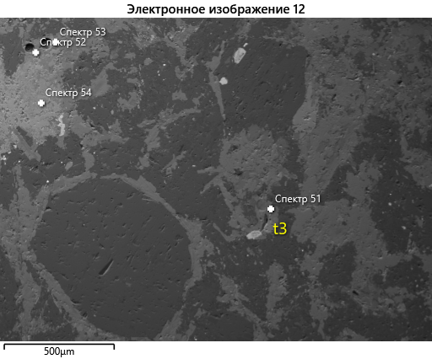
вес
Метка спектра | O | Mg | Al | Si | P | K | Ca | Ti | V | Mn | Fe | Ba | W | Всего
Спектр 51 | 32.02 | 6.48 | 5.47 | 14.54 |  | 6.97 |  | 1.43 |  | 0.51 | 13.03 | 0.51 |  | 80.96
Спектр 52 | 39.36 | 8.68 | 5.75 | 18.7 |  | 8.18 |  | 1.62 |  | 0.48 | 15.11 |  | 0 | 97.89
Спектр 53 | 39.63 | 7.78 | 4.99 | 15.45 | 3.13 | 7 | 6.86 | 0.88 |  | 0.49 | 12.31 |  | 0 | 98.53
Спектр 54 | 38.3 |  | 0.3 | 17.94 |  |  | 25.08 | 2.46 | 0.44 | 0.24 | 19.28 |  |  | 104.04

атом
Метка спектра | O | Mg | Al | Si | P | K | Ca | Ti | V | Mn | Fe | Ba | W | Всего
Спектр 51 | 58.13 | 7.74 | 5.89 | 15.04 |  | 5.18 |  | 0.87 |  | 0.27 | 6.78 | 0.11 |  | 100
Спектр 52 | 58.32 | 8.47 | 5.05 | 15.78 |  | 4.96 |  | 0.8 |  | 0.21 | 6.41 |  | 0 | 100
Спектр 53 | 58.55 | 7.56 | 4.37 | 13 | 2.39 | 4.23 | 4.04 | 0.44 |  | 0.21 | 5.21 |  | 0 | 100
Спектр 54 | 58.69 |  | 0.27 | 15.66 |  |  | 15.34 | 1.26 | 0.21 | 0.11 | 8.46 |  |  | 100

ku-1-14
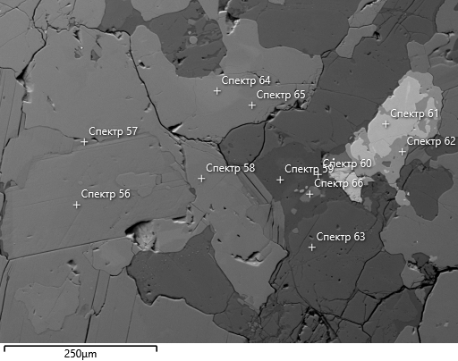
вес
Метка спектра | O | Na | Mg | Al | Si | S | Cl | K | Ca | Ti | V | Mn | Fe | Cu | Zn | Sr | Zr | Nb | Ba | Ce | W | Всего
Спектр 55 | 42.29 | 14.32 |  | 14.81 | 17.02 | 2.7 |  | 2.31 | 0.6 |  |  |  |  |  |  |  |  |  |  |  |  | 94.05
Спектр 56 | 39.55 | 0.38 | 11.33 | 7.05 | 18.04 |  |  | 7.56 |  | 1.74 |  | 0.13 | 8.05 |  |  |  |  |  | 0.8 |  | 0 | 94.63
Спектр 57 | 40.12 | 0.34 | 12.17 | 6.45 | 19.07 |  |  | 7.6 |  | 1.32 |  | 0.16 | 6.95 |  |  |  |  |  | 0.48 |  |  | 94.65
Спектр 58 | 43.22 | 0.89 | 8.23 | 0.31 | 25.4 |  |  |  | 16.65 | 0.22 |  | 0.17 | 4.99 |  |  |  |  |  |  |  |  | 100.09
Спектр 59 | 39.7 | 13.11 |  | 13.88 | 15.82 | 2.75 |  | 2.38 | 0.33 |  |  |  | 0.1 | 0 | 0 |  |  |  |  |  |  | 88.07
Спектр 60 | 39.46 | 12.8 |  | 13.86 | 15.81 | 2.63 | 0.07 | 2.51 | 0.5 |  |  |  |  |  |  |  |  |  |  |  | 0.09 | 87.72
Спектр 61 | 31.97 | 0.45 |  | 0.09 |  |  |  |  | 25.79 | 30.3 | 0.4 |  | 0.48 |  |  | 0.58 |  | 1.07 |  | 1.05 |  | 92.19
Спектр 62 | 38.21 | 0.14 |  | 0.22 | 13.76 |  |  |  | 19.12 | 20.85 | 0.19 |  | 0.75 |  |  |  | 0.35 | 0.56 |  |  | 0 | 94.15
Спектр 63 | 41.07 | 11.43 |  | 16.41 | 18.8 |  |  | 4.25 |  |  |  |  | 0.73 |  |  |  |  |  |  |  | 0 | 92.69
Спектр 64 | 41.34 | 0.84 | 6.07 | 2 | 22.14 |  |  |  | 16.06 | 1.73 |  | 0.19 | 8.38 |  |  |  |  |  |  |  | 0.13 | 98.87
Спектр 65 | 42.55 | 0.5 | 8.09 | 0.66 | 24.49 |  |  |  | 17 | 0.42 |  | 0.15 | 5.11 |  |  |  |  |  |  |  | 0 | 98.95
Спектр 66 | 14.75 |  | 0.07 | 0.07 | 0.11 |  |  |  | 35.88 |  |  |  |  |  |  | 1.07 |  |  |  |  |  | 51.95

атом

Метка спектра | O | Na | Mg | Al | Si | S | Cl | K | Ca | Ti | V | Mn | Fe | Cu | Zn | Sr | Zr | Nb | Ba | Ce | W | Всего
Спектр 55 | 57.73 | 13.6 |  | 11.98 | 13.23 | 1.84 |  | 1.29 | 0.33 |  |  |  |  |  |  |  |  |  |  |  |  | 100
Спектр 56 | 58.31 | 0.39 | 10.99 | 6.16 | 15.15 |  |  | 4.56 |  | 0.86 |  | 0.06 | 3.4 |  |  |  |  |  | 0.14 |  | 0 | 100
Спектр 57 | 58.4 | 0.34 | 11.66 | 5.57 | 15.81 |  |  | 4.52 |  | 0.64 |  | 0.07 | 2.9 |  |  |  |  |  | 0.08 |  |  | 100
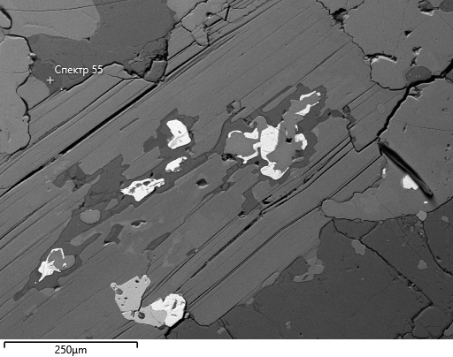
Спектр 58 | 59.94 | 0.86 | 7.51 | 0.26 | 20.07 |  |  |  | 9.22 | 0.1 |  | 0.07 | 1.98 |  |  |  |  |  |  |  |  | 100
Спектр 59 | 57.9 | 13.3 |  | 12.01 | 13.14 | 2 |  | 1.42 | 0.19 |  |  |  | 0.04 | 0 | 0 |  |  |  |  |  |  | 100
Спектр 60 | 57.89 | 13.07 |  | 12.05 | 13.21 | 1.92 | 0.04 | 1.51 | 0.29 |  |  |  |  |  |  |  |  |  |  |  | 0.01 | 100
Спектр 61 | 59.84 | 0.59 |  | 0.1 |  |  |  |  | 19.27 | 18.94 | 0.24 |  | 0.26 |  |  | 0.2 |  | 0.34 |  | 0.22 |  | 100
Спектр 62 | 62.33 | 0.15 |  | 0.21 | 12.79 |  |  |  | 12.45 | 11.36 | 0.1 |  | 0.35 |  |  |  | 0.1 | 0.16 |  |  | 0 | 100
Спектр 63 | 57.51 | 11.14 |  | 13.63 | 14.99 |  |  | 2.44 |  |  |  |  | 0.29 |  |  |  |  |  |  |  | 0 | 100
Спектр 64 | 59.77 | 0.85 | 5.78 | 1.72 | 18.23 |  |  |  | 9.27 | 0.83 |  | 0.08 | 3.47 |  |  |  |  |  |  |  | 0.02 | 100
Спектр 65 | 59.94 | 0.49 | 7.5 | 0.55 | 19.65 |  |  |  | 9.56 | 0.2 |  | 0.06 | 2.06 |  |  |  |  |  |  |  | 0 | 100
Спектр 66 | 50.14 |  | 0.17 | 0.14 | 0.21 |  |  |  | 48.69 |  |  |  |  |  |  | 0.67 |  |  |  |  |  | 100

